sheet1
 |  |  |  |  |  | 国网福建省电力有限公司
 |  |  |  |  |  | 结 算 单

账单周期 |  |  |  |  |  |  |  | 发电户名称 |  |  |  |  | 服务单位 |  |  | 鹤塘镇供电所

2024-12-01 |  |  |  |  |  |  |  | 发电方式 |  |  |  |  | 总用户数 |  |  | 5
至

2024-12-31

 |  |  |  |  |  |  |  |  |  |  |  |  |  |  | 账单打印日期：2025-01-02
发电量 |  |  | 26983千瓦时 |  |  |  |  | 上网电量 |  |  | 26983千瓦时 |  | 结算金额 |  |  |  | 10609.72元

账单概况 |  |  |  |  |  |  |  |  |  | 单位：千瓦时、元/千瓦时、元 |  |  |  | 电量分析
 |  |  |  |  |  |  |  |  |  |  |  |  |  | 1.本期电量
类别 |  | 电量 |  |  | 电价 |  | 税率 |  | 税额 |  |  | 含税电费
 |  |  |  |  |  |  |  |  |  |  |  |  |  | 本期您的上网电量为26983千瓦时，发电量为26983千瓦时，分别较上期环比增长-0.72%、-0.72%。
发电户号3550002017241（发电地址：福建省宁德市古田县鹤塘镇文车岭村委会前厝路6-1号）
分布式上网电费 |  | 3602 |  |  | 0.3932 |  | 0.13 |  | 162.94 |  |  | 1416.31
 |  |  |  |  |  |  |  |  |  |  |  |  |  | 2.累计电量
分布式电源发电补助 |  | 3602 |  |  | 0.0000 |  | 0.13 |  | 0 |  |  | 0
 |  |  |  |  |  |  |  |  |  |  |  |  |  | 截止本期，您的年累计上网电量为0千瓦时，年累计发电量为0千瓦时。
发电户号3550002193797（发电地址：福建省宁德市古田县鹤塘镇郑洋村委会郑祥路36号）
 |  |  |  |  |  |  |  |  |  |  |  |  |  | 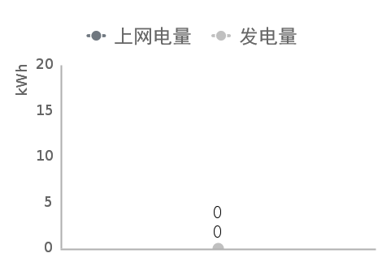
分布式上网电费 |  | 4208 |  |  | 0.3932 |  | 0.13 |  | 190.35 |  |  | 1654.59

分布式电源发电补助 |  | 4208 |  |  | 0.0000 |  | 0.13 |  | 0 |  |  | 0

发电户号3550002193289（发电地址：福建省宁德市古田县大桥镇苍岩村委会二支路21号）

分布式上网电费 |  | 4021 |  |  | 0.3932 |  | 0.13 |  | 181.89 |  |  | 1581.06

分布式电源发电补助 |  | 4021 |  |  | 0.0000 |  | 0.13 |  | 0 |  |  | 0

发电户号3550002030722（发电地址：福建省宁德市古田县大桥镇苍岩村委会文华路6号）

分布式上网电费 |  | 5004 |  |  | 0.3932 |  | 0.13 |  | 226.36 |  |  | 1967.57
分布式电源发电补助 |  | 5004 |  |  | 0.0000 |  | 0.13 |  | 0 |  |  | 0
发电户号3550002198206（发电地址：福建省宁德市古田县大桥镇澄洋村委会东一支路30号）

分布式上网电费 |  | 10148 |  |  | 0.3932 |  | 0.13 |  | 459.05 |  |  | 3990.19

分布式电源发电补助 |  | 10148 |  |  | 0.0000 |  | 0.13 |  | 0 |  |  | 0

合计

 |  |  |  |  |  |  |  |  |  |  |  |  |  | 95598网站
上网电费 |  | 26983 |  |  | 0.3932 |  | 0.13 |  | 1220.59 |  |  | 10609.72

补贴电费 |  | 26983 |  |  | 0.0000 |  | 0.13 |  | 0.00 |  |  | 0
 |  |  |  |  |  |  |  |  |  |  |  |  |  | www.95598.cn
收款银行账号:519904154510802 开户行：招商银行股份有限公司常州分行营业部

售电方（盖章）： |  |  |  | 三明锦安新能源科技有限公司 |  |  | 购电方（盖章）：
售电方经办人： |  |  |  |  |  |  | 购电方经办人： 购电审核人： 日期： 年 月 日
备注: | 1.根据《可再生能源电价附加资金管理办法》(财建〔2012〕5号)，补贴电费由财政部根据以收定支的原则分解下达预算后定期支付； 2.您可以扫描账单右下角二维码，下载登录网上国网App,查询账单详情。

